15. Functie SOMMEN.ALS
Excel cursus gevorderd
Functie SOMMEN.ALS
Gebruik de functie SOMMEN.ALS om:
De totale Omzet van de Koffieproductie in 2022 van het Noordelijk halfrond te berekenen

Omzet in celbereik C30 berekenen uit werkmap WereldProductie
1. Selecteer cel C30 in dit werkblad
2. typ = en open de functie SOMMEN.ALS
3. Configureer de functie als volgt:
a. Optelbereik: WereldProductie!H6:H47 - maak de cellen absoluut met fn + f4
b. Criteriumbereik1: WereldProductie!C6:C47 -maak de cellen absoluut
c. Criteria1: Noordelijk intypen
d. Criteriumbereik2: WereldProductie!D6:D47 - maak de cellen absoluut
e. Criteria2: B30 - of typ Koffie - klik OK

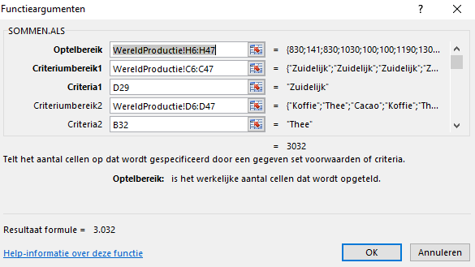
Gebruik de functie SOMMEN.ALS om het totaal van de Cacaoproductie van 2022 |  |  |  |  | Voorbeeld functie instelling
van het Zuidelijk halfrond te berekenen
Instelling: Celbereik D31 op het werkblad, 2016_Halfrond_totalen, berekenen uit WereldProductie
1. Selecteer cel D31 in dit werkblad
2. typ = en openen de functie SOMMEN.ALS
3. Configureer de functie als volgt:
a. Optelbereik: 2013 (cellen in kolom H)
b. Criteriumbereik1: "Halfrond" (cellen in kolom C)
c. Criteria1: D29 of typ Zuidelijk
d. Criteriumbereik2: Productie (cellen in kolom D)
e. Criteria2: B31 - of typ Cacao - klik OK
 | Jaar 2022
 | (keer 1.000 Ton)
 | Product | Noordelijk | Zuidelijk
 | Koffie
 | Cacao
 | Thee |  | 3,032 | voorbeeld

